Hoja1
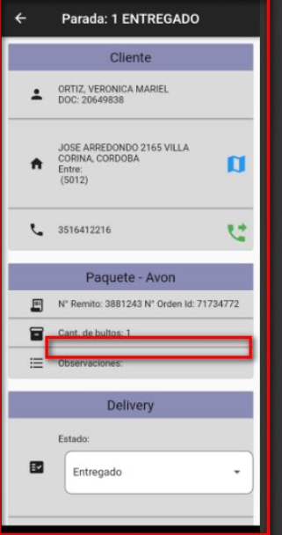
el campo a mostrar se debe llamar COD $
y en la base lo encontras en la tabla p_envios y el campo se llama AvonCodAmount

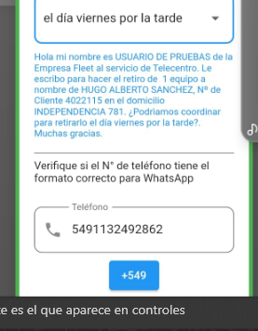
 | Retiro por entrega para Otro

